Sheet1
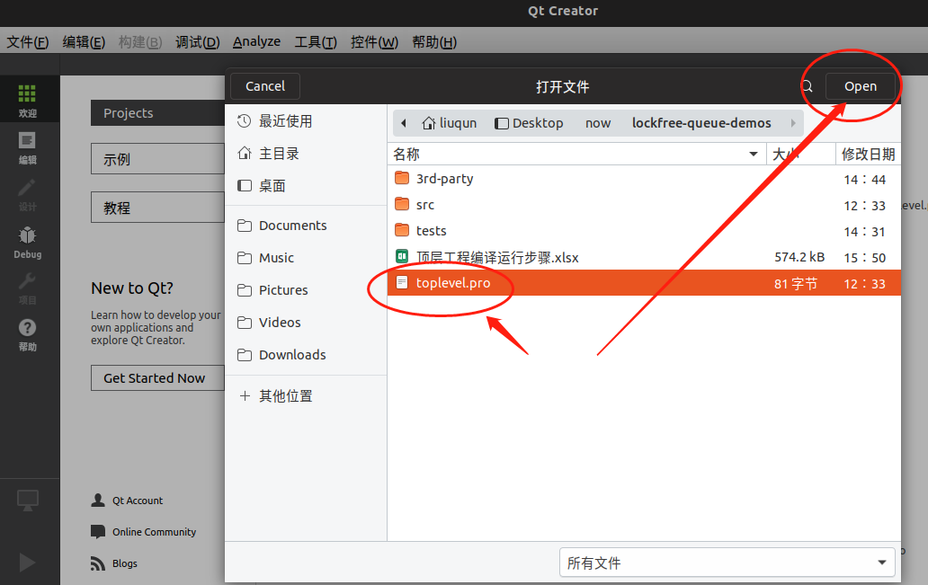
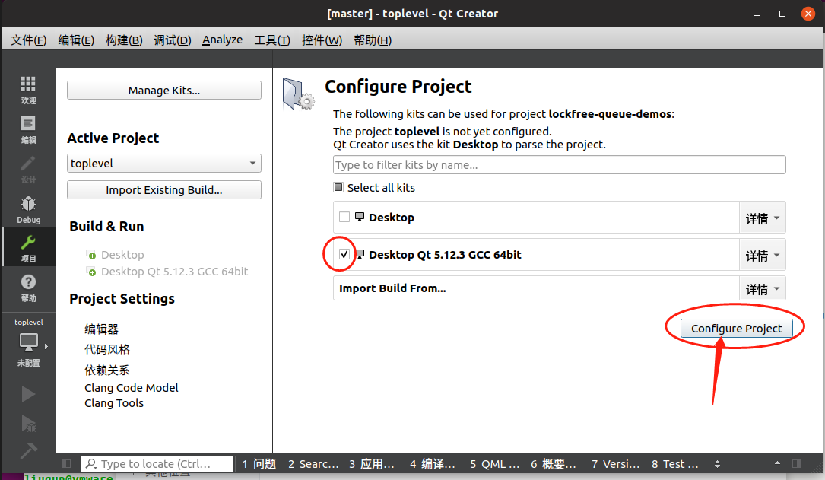
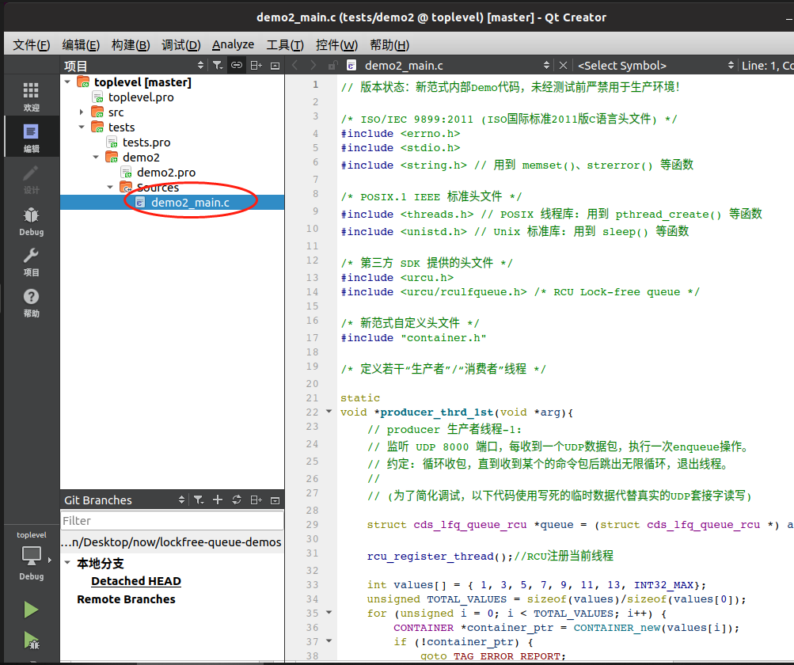
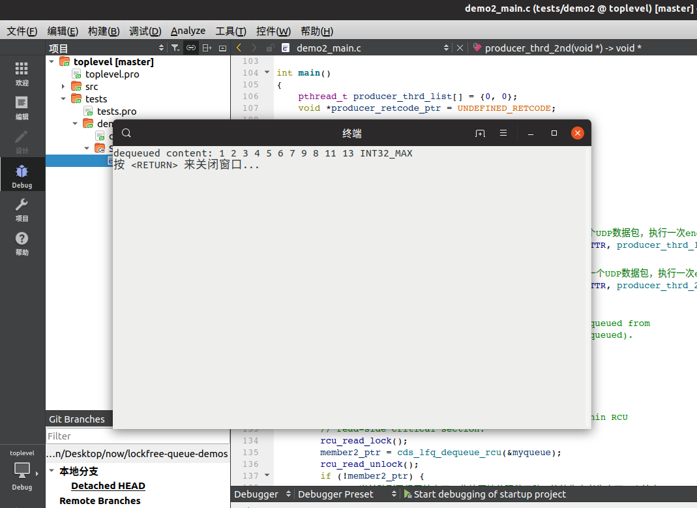
Ubuntu编译环境配置

二、编译说明
打开Qt工程
使用QtCreator打开顶层工程文件, 选择X86_64位编译器套件点击右下角configure 按钮完成配置，如左图所示
进入Debug调试模式
运行test/demo2/目录下的主程序demo2_main.c

